サンプルポイント
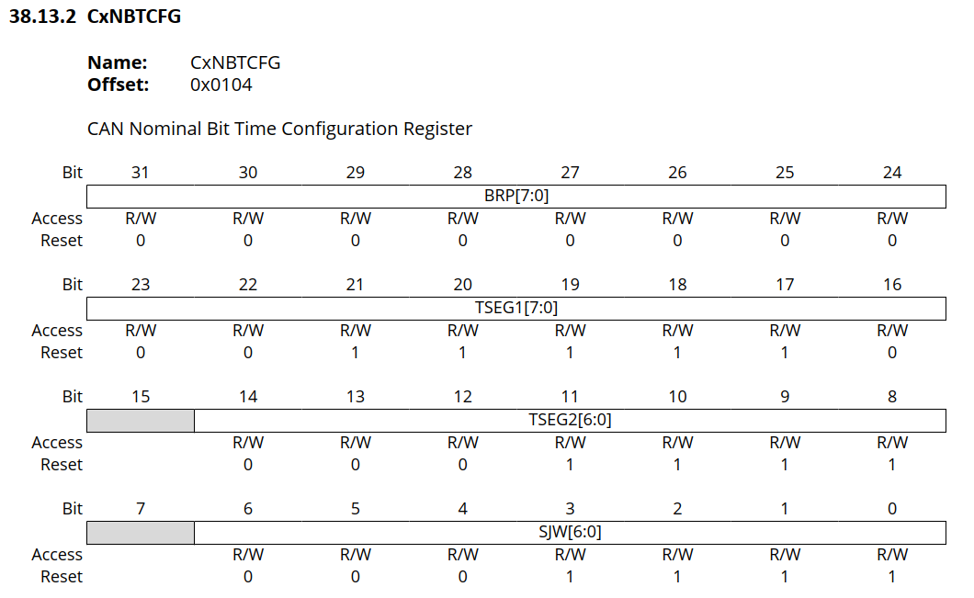
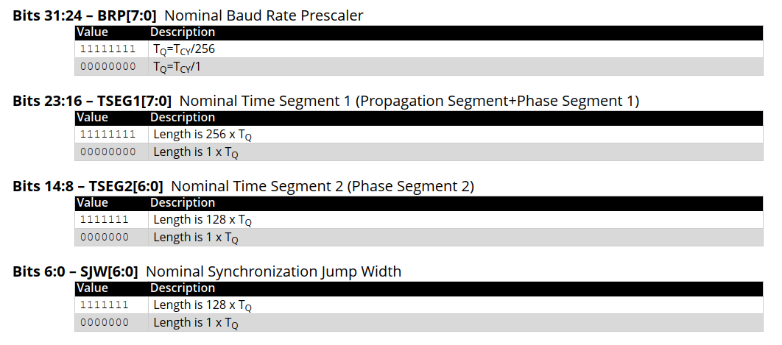
１．サンプルポイント=50%（500Kbps, 64TQ）

ビットスタッフィングルールから
逸脱している。

２．サンプルポイント=75%（500Kbps, 64TQ）

 | ※補足：ロジックアナライザでは、ビットレートを「502.5Kpbs」に調整しないと正しく解析できなかった

 |  |  |  |  | ↑何故、ココで波形がズレるのか？は不明
３．サンプルポイント=51.563%（500Kbps, 64TQ）

 | 生成されたコードを比較してみる。 |  |  |  | ↑ココでうまくいくということは、50%だからダメなのか？
 |  | 50% | 51.563%

 |  |  |  |  |  | 50% | 51.563%
 |  |  |  | Synchronization Jump Width length is |  | 32TQ | 31TQ

 |  |  |  | Time Segment2 length is |  | 32TQ | 31TQ

 |  |  |  | Time Segment1 length is |  | 31TQ | 32TQ

 |  |  |  | Baud Rate Prescaler |  | TQ=TCY/2 | TQ=TCY/2
 |  |  |  |  |  | 【推測】TSEG1 > TSEG2 という制約があるのでは？

 | レジスタの構成を見てみる。

波形
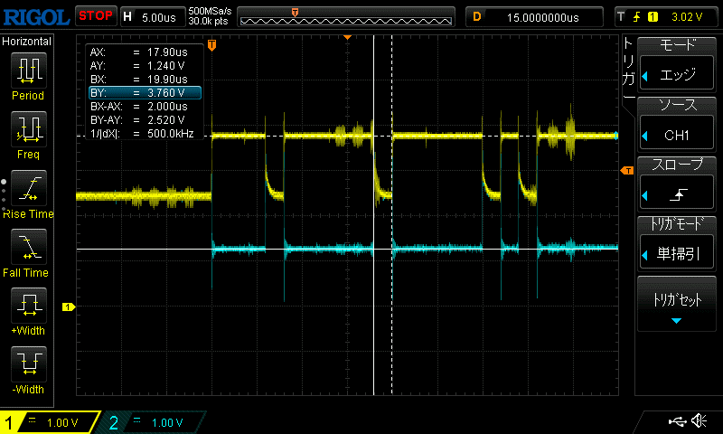
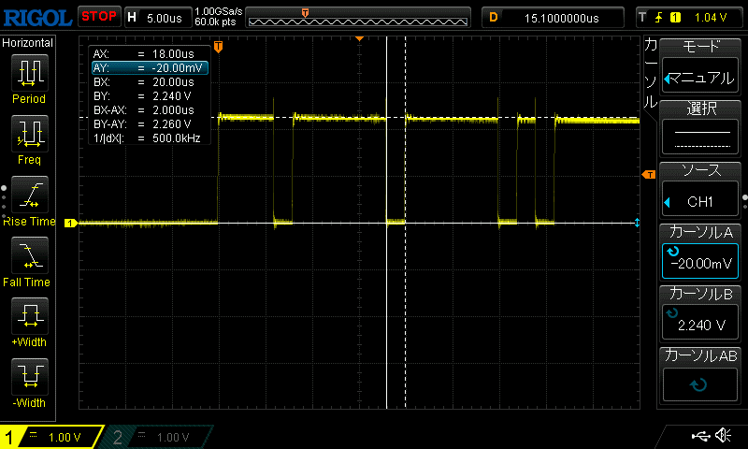
１．PIC18F26Q84からの送信フレーム
 | CAN-H |  | CAN-L |  | GND |  | CAN-H | CAN-L
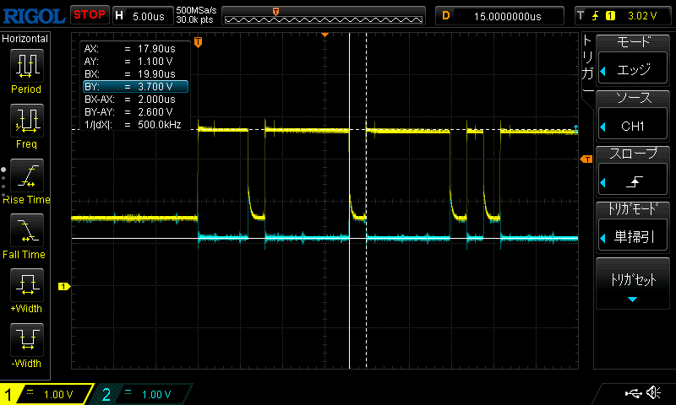
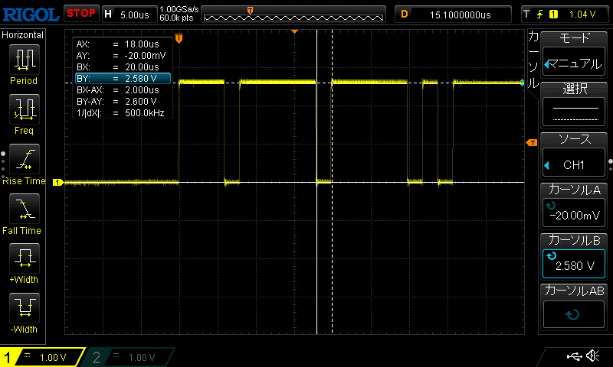

２．Arduino用CANシ－ルドからの送信フレーム
 |  | CAN-H |  | CAN-L |  | GND | CAN-H | CAN-L

